様式２事業計画書
様式２
広島市安佐北多目的交流広場 店舗用施設 事業計画書
※以下の項目の順番であればフォーマットは別でも構いません。
Ⅰ 店舗及び店舗運営計画
（フリガナ） １ 店名 |  | （ ） |  |  |  | １ ２ ３
２ 商品、サービス
⑴ 事業内容（以下の項目に沿って具体的に説明してください。）
ア 取扱商品・提供するサービスメニューについて

イ 設定する利用者層や目標について

ウ 品質管理・衛生管理について

エ 事故・災害発生時等、緊急時の対応について

⑵ 商品・サービスの特徴・アピールポイント（以下の項目に沿って説明してください。）
ア 安佐北多目的交流広場の利便性と魅力向上に資する内容について

イ 利用者を呼び込む話題性、独自性その他工夫について

⑶ 公益性に配慮した事項（以下の項目に沿って説明してください。）
ア 安佐北多目的交流広場の設置目的に沿った運営内容について

イ 地元名産品の販売等、地域貢献の取組について

ウ 安佐北多目的交流広場及び周辺環境の維持などに配慮した運営計画について

３ 店内のレイアウト（見取り図）※別紙添付も可
 |  |  |  |  |  |  | 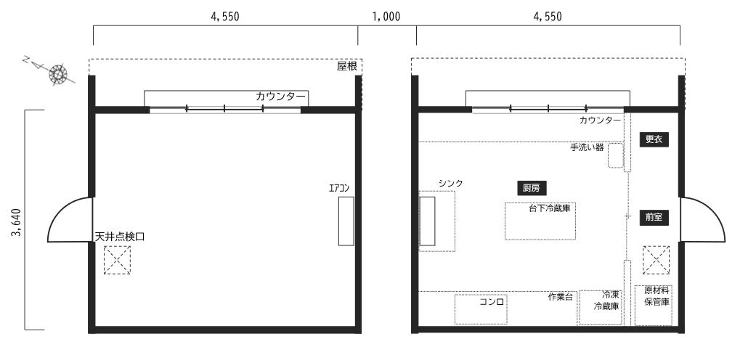
Ⅱ 数値計画
１ 資金計画
資金支出 |  |  | 資金調達
設備資金 |  | 千円 | 自己資金 |  | 千円
運転資金 |  | 千円 | 金融機関借入 |  | 千円
その他 |  | 千円 | その他 |  | 千円
合計 | 0 | 千円 | 合計 | 0 | 千円
※出店準備から開店後１か月先までの計画を、単位は千円で、合計値は左右同じ金額になるように記入してください。
２ 収支計画
※様式３「収支計画書」に記入してください。

